Pontverseny
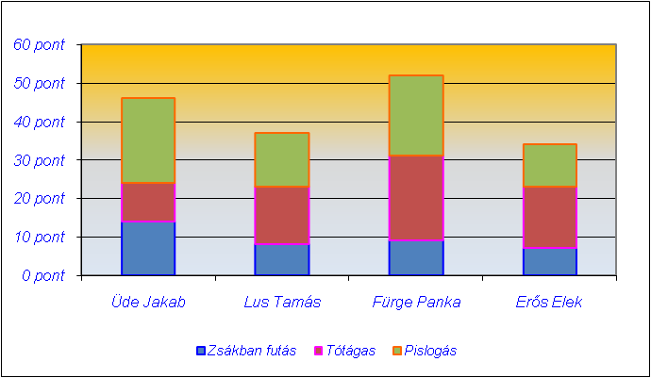
Tréfás pontverseny

Versenyző neve | Zsákban futás | Tótágas | Pislogás | Összesített pontok | Jutalom
Üde Jakab | 14 | 10 | 22 |  | 11000
Lus Tamás | 8 | 15 | 14 |  | 9000
Fürge Panka | 9 | 22 | 21 |  | 15000
Erős Elek | 7 | 16 | 11 |  | 0

Legjobb eredmény:
Indulók száma:

Készítse el a táblázatot és az ábrát a képeknek megfelelően!

Számolja ki az összpontszámot!
Készítse el a diagrammot a minta szerint!
Formázza meg a minta szerint!
Szinezze pirosra a legeredményesebb összpontszámú tanuló pontszámát!

